Задание 1
Параметры | Работы |  |  |  |  |  |  |  |  |  | Срок выполнения
 | 1.2 | 1.3 | 1.4 | 2.4 | 2.5 | 3.4 | 3.6 | 4.5 | 4.6 | 5.6
tij | 10 | 13 | 24 | 9 | 11 | 17 | 10 | 15 | 15 | 20 | 56
dij | 5 | 9 | 11 | 6 | 9 | 12 | 7 | 13 | 13 | 15
kij | 0.08 | 0.25 | 0.1 | 0.15 | 0.3 | 0.2 | 0.08 | 0.4 | 0.2 | 0.1

Ранний срок |  |  | Поздний срок |  |  | Резерв времени
tq1 | 0 |  | t.1 | 0 |  | R1 | 0
tq2 | 10 |  | t.2 | 21 |  | R2 | 11
tq3 | 13 |  | t.3 | 13 |  | R3 | 0
tq4 | 30 |  | t.4 | 30 |  | R4 | 0
tq5 | 45 |  | t.5 | 45 |  | R5 | 0
tq6 | 65 |  | t.6 | 65 |  | R6 | 0

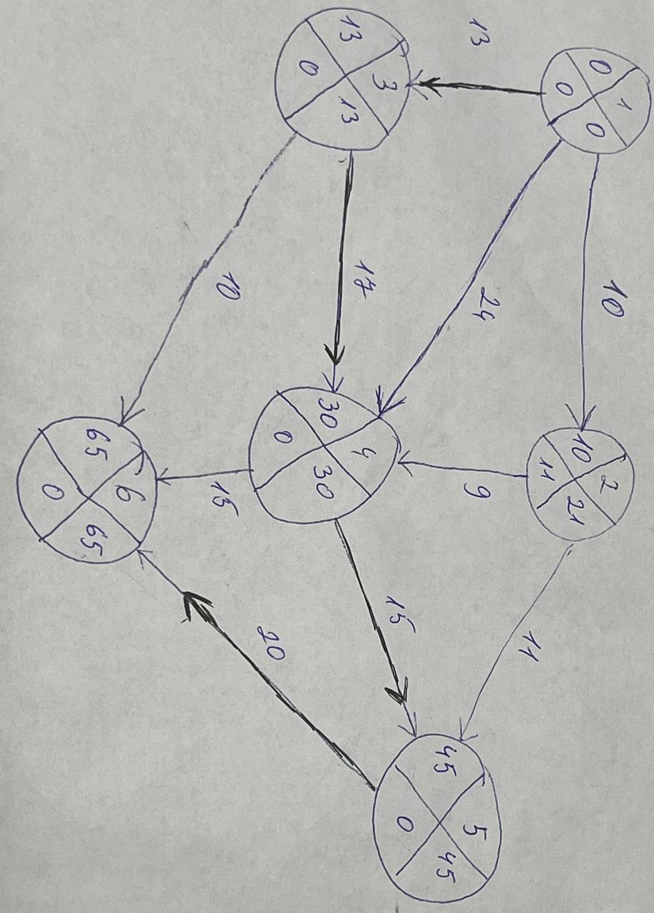

Критический путь |  | 1-3-4-5-6 | = 65

Работы | t(Рн) | t(Ро) | t(по) | t(пн) | R(п)(i,j) | R(н)(i,j) | R'(i,j) | R''(i,j) | tij
1.2 | 0 | 10 | 21 | 11 | 11 | 0 | 11 | 0 | 10
1.3 | 0 | 13 | 13 | 0 | 0 | 0 | 0 | 0 | 13
1.4 | 0 | 24 | 30 | 6 | 6 | 6 | 6 | 6 | 24
2.4 | 10 | 19 | 30 | 21 | 11 | 0 | 0 | 11 | 9
2.5 | 10 | 21 | 45 | 34 | 24 | 13 | 13 | 24 | 11
3.4 | 13 | 30 | 30 | 13 | 0 | 0 | 0 | 0 | 17
3.6 | 13 | 23 | 65 | 55 | 42 | 42 | 42 | 42 | 10
4.5 | 30 | 45 | 45 | 30 | 0 | 0 | 0 | 0 | 15
4.6 | 30 | 45 | 65 | 50 | 20 | 20 | 20 | 20 | 15
5.6 | 45 | 65 | 65 | 45 | 0 | 0 | 0 | 0 | 20

Линейный график:

Работы

Математическая модель

Целевая функция | f(x) = x12 + x13 + x14 + x24 + x25 + x34 + x36 + x45 + x46 + x56 -> min

Ограничения задачи:

1) Срок выполнения проекта не должен превышать t0 = 56:
tо36 <= 56
tо46 <= 56
tо56 <= 56

2) Продолжительность выполнения каждой работы должна быть не меньше минимально возможного времени:
to12 - tн12 >= 5
to13 -tн13 >= 9
to14 -tн14 >= 11
to24 -tн24 >= 6
to25 -tн25 >= 9
to34 -tн34 >= 12
to36 -tн36 >= 7
to45 -tн45 >= 13
to46 -tн46 >= 13
to56 -tн56 >= 15

3) Зависимость продолжительности работ от вложенных средств:
to12 - tн12 = 10 - 0,08x12
to13 -tн13 = 13 - 0,25x13
to14 -tн14 = 24 - 0,1x14
to24 -tн24 = 9 - 0,15x24
to25 -tн25 = 11 - 0,3x25
to34 -tн34 = 17 - 0,2x34
to36 -tн36 = 10 - 0,08x36
to45 -tн45 = 15 - 0,4x45
to46 -tн46 = 15 - 0,2x46
to56 -tн56 = 20 - 0,1x56

4) Время начала выполнения каждой работы должно быть не меньше времени окончания непосредственно предшествующей ей работы:

5) Условие неотрицательности неизвестных:

Поиск решения:

Переменные | x12 | x13 | x14 | x24 | x25 | x34 | x36 | x45 | x46 | x56
Значения | 0 | 0 | 0 | 0 | 0 | 0 | 0 | 22.5 | 0 | 0
Коэф.цел.ф. | 1 | 1 | 1 | 1 | 1 | 1 | 1 | 1 | 1 | 1
tо | 10 | 13 | 24 | 30 | 36 | 30 | 23 | 36 | 45 | 56
tн | 0 | 0 | 0 | 21 | 25 | 13 | 13 | 30 | 30 | 36
d(i;j) | 5 | 9 | 11 | 6 | 9 | 12 | 7 | 13 | 13 | 15
to-tн | 10 | 13 | 24 | 9 | 11 | 17 | 10 | 6 | 15 | 20
t(i;j) | 10 | 13 | 24 | 9 | 11 | 17 | 10 | 15 | 15 | 20
k(i;j) | 0.08 | 0.25 | 0.1 | 0.15 | 0.3 | 0.2 | 0.08 | 0.4 | 0.2 | 0.1
tij - kij * xij | 10 | 13 | 24 | 9 | 11 | 17 | 10 | 6 | 15 | 20
Начало работы | 0 | 0 | 0 | 10 | 10 | 13 | 13 | 30 | 30 | 45
Срок выполнения | 56 |  |  |  |  |  |  |  |  |  | 22.5 | <- целевая ф

f(x) = 22,5 - минимальные затраты на оптимизацию

Ранний срок |  |  | Поздний срок |  |  | Резерв времени
tq1 | 0 |  | t.1 | 0 |  | R1 | 0
tq2 | 10 |  | t.2 | 21 |  | R2 | 11
tq3 | 13 |  | t.3 | 13 |  | R3 | 0
tq4 | 30 |  | t.4 | 30 |  | R4 | 0
tq5 | 36 |  | t.5 | 36 |  | R5 | 0
tq6 | 56 |  | t.6 | 56 |  | R6 | 0

Сетевой график:
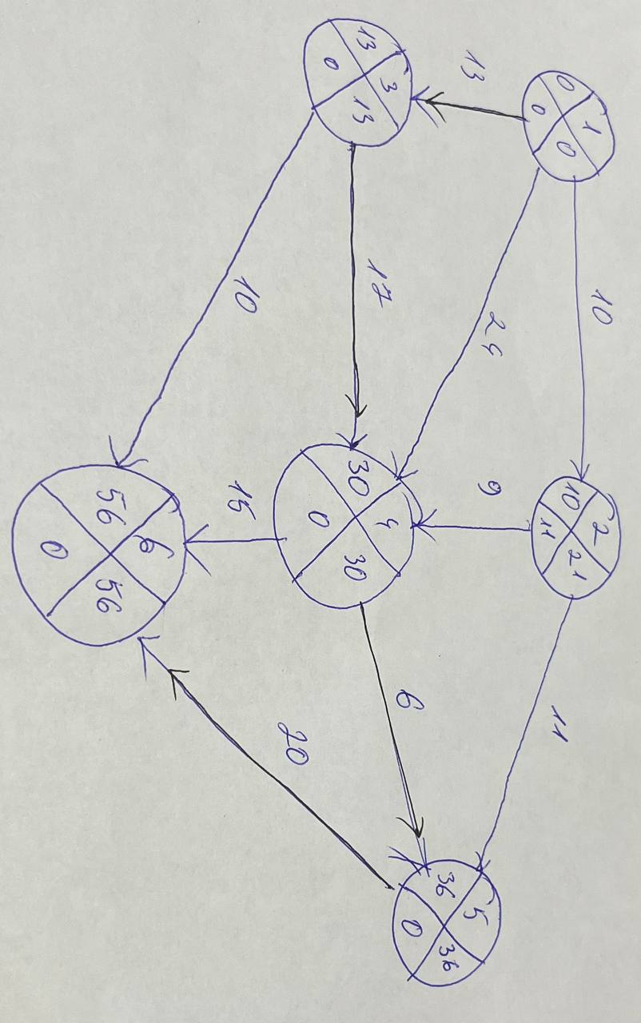

Критический путь | 1-3-4-5-6 | =56

Работы | t(Рн) | t(Ро) | t(по) | t(пн) | R(п)(i,j) | R(н)(i,j) | R'(i,j) | R''(i,j) | tij
1.2 | 0 | 10 | 21 | 11 | 11 | 0 | 11 | 0 | 10
1.3 | 0 | 13 | 13 | 0 | 0 | 0 | 0 | 0 | 13
1.4 | 0 | 24 | 30 | 6 | 6 | 6 | 6 | 6 | 24
2.4 | 10 | 19 | 30 | 21 | 11 | 0 | 0 | 11 | 9
2.5 | 10 | 21 | 36 | 25 | 15 | 4 | 4 | 15 | 11
3.4 | 13 | 30 | 30 | 13 | 0 | 0 | 0 | 0 | 17
3.6 | 13 | 23 | 56 | 46 | 33 | 33 | 33 | 33 | 10
4.5 | 30 | 36 | 36 | 30 | 0 | 0 | 0 | 0 | 6
4.6 | 30 | 45 | 56 | 41 | 11 | 11 | 11 | 11 | 15
5.6 | 36 | 56 | 56 | 36 | 0 | 0 | 0 | 0 | 20

Линейный график:

Работы

Вывод: Чтобы выполнить работы за 56 ед времени необходимо дополнительно вложить 22,5 ден ед
Распределение доп средств

Работа (4,5) - 22,5 ден ед
Сокращение работ
Работа (4,5) - 9 ед времени

Сокращение срока реализации проекта за счет вложения дополнительных средств составит 9 ед времени

Задание 2
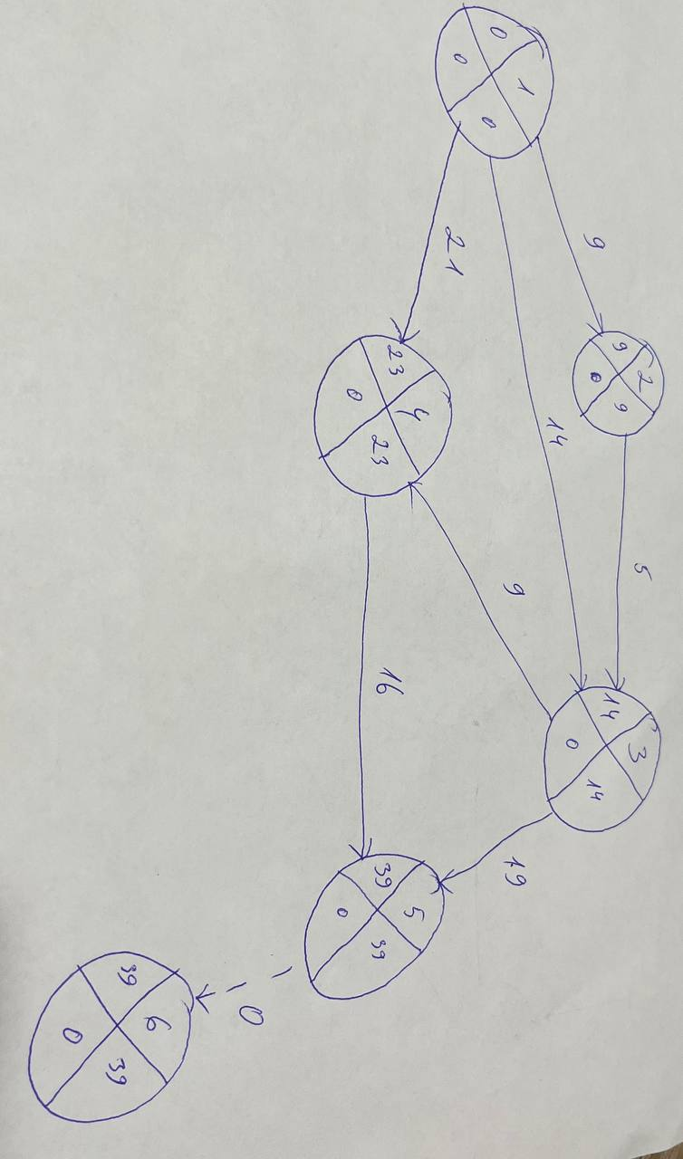
Параметры | Работы |  |  |  |  |  |  | Сумма средств B
 | 1.2 | 1.3 | 1.4 | 2.3 | 3.4 | 3.5 | 4.5
tij | 9 | 18 | 21 | 7 | 12 | 19 | 20 | 33
dij | 6 | 14 | 18 | 4 | 9 | 15 | 16
kij | 0.2 | 0.25 | 0.15 | 0.4 | 0.3 | 0.12 | 0.2

Ранний срок |  |  | Поздний срок |  |  | Резерв времени
tq1 | 0 |  | t.1 | 0 |  | R1 | 0
tq2 | 9 |  | t.2 | 11 |  | R2 | 2
tq3 | 18 |  | t.3 | 18 |  | R3 | 0
tq4 | 30 |  | t.4 | 30 |  | R4 | 0
tq5 | 50 |  | t.5 | 50 |  | R5 | 0

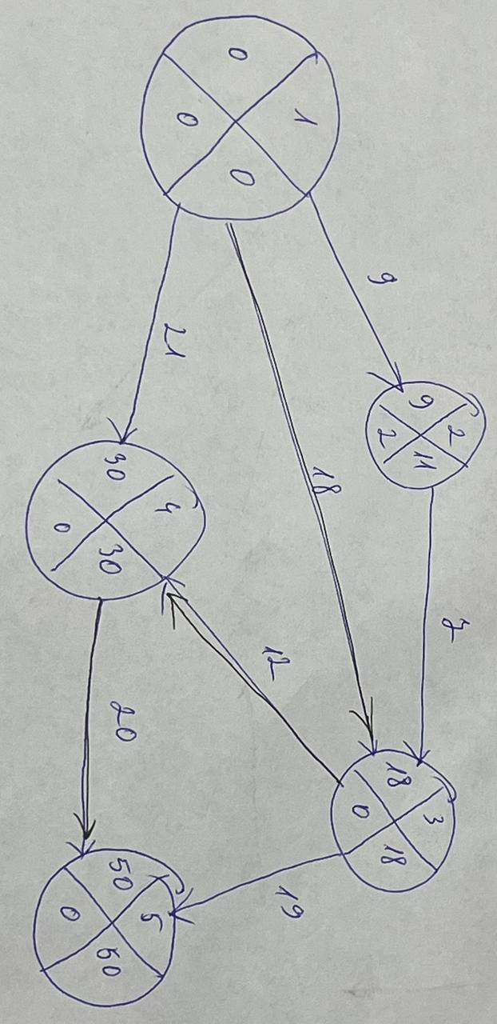

Критический путь |  | 1-3-4-5 | = 50

Математическая модель

Чтобы однозначно записать целевую функцию, добавим фиктивную работу (5,6)

Целевая функция | tкр = tо56 (min)

1) Сумма вложенных средств не должна превышать их наличного количества:
х12 + х13 + х14 + х23 + х34 + х35 + х45 <= 33

2) Продолжительность выполнения каждой работы должна быть не меньше минимально возможного времени:
tо12 - tн12 >= 6
tо13 - tн13 >= 14
tо14 - tн14 >= 18
tо23 - tн23 >= 4
tо34 - tн34 >= 9
tо35 - tн35 >= 15
tо45 - tн45 >= 16
tо56 - tн56 = 0

3) Зависимость продолжительности работ от вложенных средств:
tо12 - tн12 = 9 - 0,2x12
tо13 - tн13 = 18 - 0,25x13
tо14 - tн14 = 21 - 0,15x14
tо23 - tн23 = 7 - 0,4x23
tо34 - tн34 = 12 - 0,3x34
tо35 - tн35 = 19 - 0,12x35
tо45 - tн45 = 20 - 0,2x45

4) Время начала выполнения каждой работы должно быть не меньше времени окончания непосредственно предшествующей ей работы:

5) Условие неотрицательности неизвестных:

Поиск решения:

Переменные | x12 | x13 | x14 | x23 | x34 | x35 | x45 | x56
Значения | 0 | 16 | 0 | 5 | 10 | 0 | 20 | 0
Коэф.цел.ф. | 1 | 1 | 1 | 1 | 1 | 1 | 1 | 1
tо | 9 | 14 | 21 | 14 | 23 | 33 | 39 | 39
tн | 0 | 0 | 0 | 9 | 14 | 14 | 23 | 39
d(i;j) | 6 | 14 | 18 | 4 | 9 | 15 | 16 | 0
to-tн | 9 | 14 | 21 | 5 | 9 | 19 | 16 | 0 | 93
t(i;j) | 9 | 18 | 21 | 7 | 12 | 19 | 20 | 0 | 106
k(i;j) | 0.2 | 0.25 | 0.15 | 0.4 | 0.3 | 0.12 | 0.2 | 0
tij - kij * xij | 9 | 14 | 21 | 5 | 9 | 19 | 16 | 0
Сумма средств | 33 |  |  |  |  |  |  |  | 39 | <- цел ф

Вывод: При дополнительном вложении 33 ден.ед., проект может быть выполнен за 39 ед. времени.
Распределение доп средств
Работа (1,3) - 16 ден ед
Работа(2,3) - 5 ден ед
Работа(3,4) - 10 дн ед
Работа(4,5) - 20 ден ед

Сокращение работ
Работа (1,3) - 4 ед времени
Работа(2,3) - 2 ед времени
Работа(3,4) - 3 ед времени
Работа(4,5) - 4 ед времени

Сокращение срока реализации проекта за счет вложения дополнительных средств составит 13 ед времени

